Proye Deman
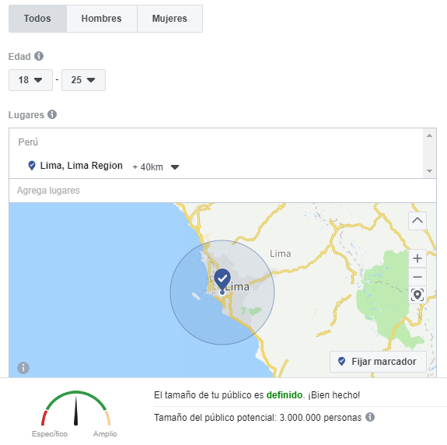
Estimación de trabajos
 |  |  |  |  |  |  | NSE | %
Distrito |  |  |  |  |  |  | A | 4.40%
Poblacion | 9,732,749 | INEI |  |  |  |  | B | 24.50%
Poblacion (18-25) | 3,000,000 | FB |  |  |  |  | C | 42.20%
Estudiantes del sector privado (Primaria y Secundaria) | 1,519,746 | INEI |  |  |  |  | D | 23.00%
NSE(A,B,C) | 1,080,539 |  |  |  |  |  | E | 5.90%

 | 2020 | 2021 | 2022 | 2023 | 2024 | Observaciones |  |  | (Nuevos Soles)
Tasa crecimiento de mercado | 2.00% | 4.00% | 6.00% | 7.00% | 8.00% | Poblacion |  |  | Producto | PV Unitario Promedio | Comisión
Participación de Mercado | 3.00% | 4.00% | 5.00% | 6.00% | 7.00% | % market share |  |  | Ejercicios Matemáticas Primaria | 1.8 | 20%
 |  |  |  |  |  |  |  |  | Ejercicios Lenguaje Primaria | 8 | 15%
Mercado total (INEI) | 9,732,749 | 10,122,059 | 10,729,383 | 11,480,440 | 12,398,876 | Personas |  |  | Ejercicios otras ciencias Primaria | 5 | 15%
Mercado objetivo | 32,416 | 33,713 | 35,399 | 37,523 | 40,150 | Personas |  |  |  | 4.9
Frecuencia de consumo (encuesta: e) | 12 | 12 | 3 | 3 | 3 | Compras al año
Ventas (Servicio/año) | 388,994 | 404,556 | 106,197 | 112,569 | 120,450 | Servicio
Ventas (Servicio/mes) | 32,416 | 33,713 | 8,849 | 9,380 | 10,037 | Servicio
Comisión obtenida | 388,994 | 404,556 | 106,197 | 112,569 | 120,450 | Comisión
Ventas (N Soles/año) | S/1,944,970.93 | S/2,022,780.00 | S/530,985.00 | S/562,845.00 | S/602,250.00 | S/5,663,830.93

PEq
PUNTO DE EQUILIBRIO

PRODUCTO | CF | CVU | PV | MC | PE UNIT | PE SOLES
Publicación y Desarrollo de Trabajo completo | 1,243.06 | 0.00 | 70.00 | 70.00 | 18 | 1260
Denuncias o solicitudes de reembolso | 896.16 | 0.00 | 85.00 | 85.00 | 11 | 935
Ventas de examenes resueltos | 751.62 | 3.20 | 105.00 | 101.80 | 8 | 840
Punto de Equilibrio
 |  |  |  |  |  | 3035

Crema limpiadora | Q | CV | CF | CT | INGRESOS
 | 0 | #N/A | #N/A | #N/A | #N/A
 | 100 | #N/A | #N/A | #N/A | #N/A
 | 200 | #N/A | #N/A | #N/A | #N/A
 | 300 | #N/A | #N/A | #N/A | #N/A
 | 400 | #N/A | #N/A | #N/A | #N/A
 | 500 | #N/A | #N/A | #N/A | #N/A
 | 600 | #N/A | #N/A | #N/A | #N/A
 | 700 | #N/A | #N/A | #N/A | #N/A
 | 800 | #N/A | #N/A | #N/A | #N/A
 | 900 | #N/A | #N/A | #N/A | #N/A
 | 1000 | #N/A | #N/A | #N/A | #N/A
 | 1100 | #N/A | #N/A | #N/A | #N/A
 | 1200 | #N/A | #N/A | #N/A | #N/A

